상품제안서
코랄 에코 기프트세트 6호 | 상품코드: F22936

 |  |  |  |  |  |  | 02-412-0044 | www.easy1.co.kr
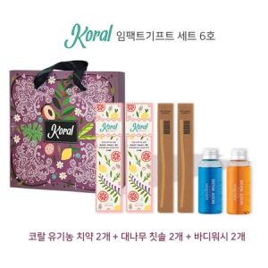

【상세/제작정보】 | -대나무칫솔 로고 각인 화이트모만 가능 -수제 비누 기업 로고 각인 별도 문의(수제 비누 디자인 교체 가능)

【인쇄/포장옵션】 | 레이저 / 포장불가능

【공급단가】 | 수량 | 50~ | 100~ | 500~ | 1,000~ | 2,000~
*VAT별도 | 단가 | 22,210원 | 21,850원 | 21,320원 | 20,790원 | 20,430원

【상품 URL】 | http://www.easy1.co.kr/src/goods_detail.php?gdno=22936

